画面
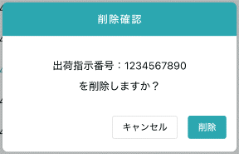
機能設計書 |  | システム名 | プロジェクト名 | 登録日付 |  |  | 更新日付
 |  | Biz-X POTTS
画面レイアウト |  | サブシステム名 | 機能名名 | 登録担当者 |  |  | 更新担当者
 |  | マスタ | 仕入先マスタ管理

 | 画面レイアウト

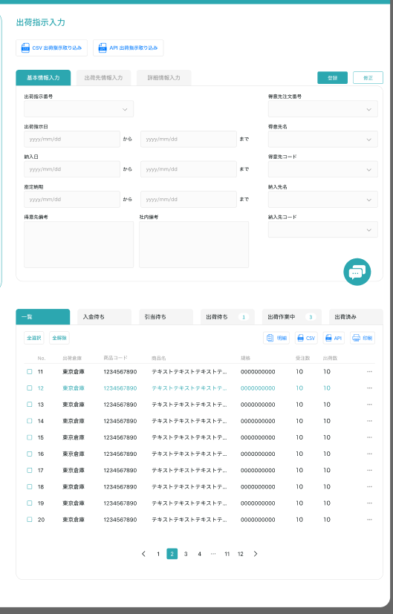
仕入先マスタ管理

クリア
 |  |  |  |  | 查看：灰色按钮：登录
 |  |  |  |  | 修正：正常按钮：修正
 |  |  |  |  | 进入页面：正常按钮：登录

 |  |  |  |  |  | 具体项目参照
 |  |  |  |  |  | 【画面項目定義】

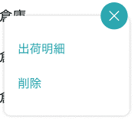
明細

修正

画面 (SP)
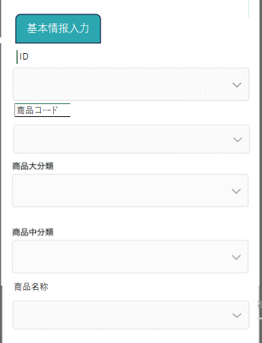
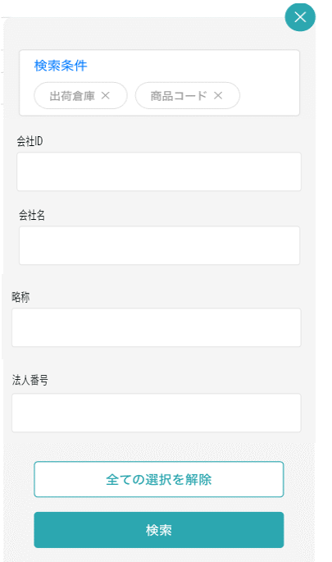
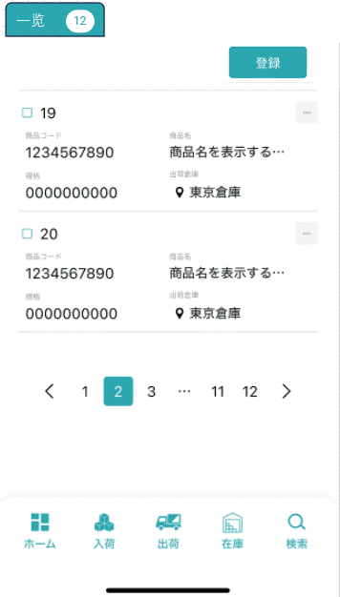
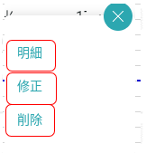
機能設計書 |  | システム名 | プロジェクト名 | 登録日付 | 更新日付
 |  | Biz-X POTTS
画面レイアウト |  | サブシステム名 | 機能名名 | 登録担当者 | 更新担当者
 |  | マスタ | 仕入先マスタ管理

 | 画面レイアウト

商品マスタ管理

仕入先マスタ管理
仕入先マスタ管理
仕入先マスタ管理

画面項目定義 (SP)
機能設計書 |  |  | システム名 |  |  |  | プロジェクト名 |  |  |  |  |  | 登録日付 |  |  | 更新日付
 |  |  | Biz-X POTTS
画面項目定義 |  |  | サブシステム名 |  |  |  | 機能名名 |  |  |  |  |  | 登録担当者 |  |  | 更新担当者
 |  |  | マスタ |  |  |  | 仕入先マスタ管理

PC端参照
No | 項目名 | ID | 種類 | 属性 | DB 桁数 | 画面 桁数 | IO | タブ | 必須 | 表示 | 配置 | IME | ref | chk | 書式 |  | 概要 | 登録時仕様 |  | 更新時仕様
 |  |  |  |  |  |  |  |  |  |  |  |  |  |  |  |  |  | 取得元 | 仕様 | 取得元 （照会/削除も同様） | 仕様

 | 基本情報
 | 仕入先ID |  |  |  |  |  |  |  |  |  |  |  |  |  |  |  | 修正的时候表示，非活性 | mtb_supplier(仕入先マスタ) | 仕入先ID
 | 名称 |  |  |  |  |  |  |  |  |  |  |  |  |  |  |  |  | mtb_supplier(仕入先マスタ) | 仕入先名称
 | カナ名称 |  |  |  |  |  |  |  |  |  |  |  |  |  |  |  |  | mtb_supplier(仕入先マスタ) | 仕入先_カナ名称
 | 略称 |  |  |  |  |  |  |  |  |  |  |  |  |  |  |  |  | mtb_supplier(仕入先マスタ) | 仕入先_略称
 | 郵便番号 |  |  |  |  |  |  |  |  |  |  |  |  |  |  |  |  | mtb_supplier(仕入先マスタ) | 郵便番号
 | 都道府県 |  |  |  |  |  |  |  |  |  |  |  |  |  |  |  |  | mtb_supplier(仕入先マスタ) | 住所１
 | 市区町村 |  |  |  |  |  |  |  |  |  |  |  |  |  |  |  |  | mtb_supplier(仕入先マスタ) | 住所２
 | 住所 |  |  |  |  |  |  |  |  |  |  |  |  |  |  |  |  | mtb_supplier(仕入先マスタ) | 住所３
 | 電話番号 |  |  |  |  |  |  |  |  |  |  |  |  |  |  |  |  | mtb_supplier(仕入先マスタ) | 電話番号
 | FAX番号 |  |  |  |  |  |  |  |  |  |  |  |  |  |  |  |  | mtb_supplier(仕入先マスタ) | FAX番号
 | 代表者名 |  |  |  |  |  |  |  |  |  |  |  |  |  |  |  |  | mtb_supplier(仕入先マスタ) | 仕入先_代表者
 | 担当者名 |  |  |  |  |  |  |  |  |  |  |  |  |  |  |  |  | mtb_supplier(仕入先マスタ) | 仕入先_担当者
 | 担当者-電話番号 |  |  |  |  |  |  |  |  |  |  |  |  |  |  |  |  | mtb_supplier(仕入先マスタ) | 仕入先_担当者_電話番号
 | 担当者-FAX番号 |  |  |  |  |  |  |  |  |  |  |  |  |  |  |  |  | mtb_supplier(仕入先マスタ) | 仕入先_担当者_FAX番号
 | 担当者-EMAIL |  |  |  |  |  |  |  |  |  |  |  |  |  |  |  |  | mtb_supplier(仕入先マスタ) | 仕入先_担当者_EMAIL
 | 社内備考1 |  |  |  |  |  |  |  |  |  |  |  |  |  |  |  |  | mtb_supplier(仕入先マスタ) | 仕入先_社内備考１
 | 社内備考2 |  |  |  |  |  |  |  |  |  |  |  |  |  |  |  |  | mtb_supplier(仕入先マスタ) | 仕入先_社内備考2
 | 会社 |  |  |  |  |  |  |  |  |  |  |  |  |  |  |  | 下拉框，admin登录时显示 | mtb_supplier(仕入先マスタ) | 会社_ID
 | 検索条件
 | 仕入先ID |  |  |  |  |  |  |  |  |  |  |  |  |  |  |  |  | mtb_supplier(仕入先マスタ) | 仕入先ID
 | 名称 |  |  |  |  |  |  |  |  |  |  |  |  |  |  |  |  | mtb_supplier(仕入先マスタ) | 仕入先名称
 | 代表者名 |  |  |  |  |  |  |  |  |  |  |  |  |  |  |  |  | mtb_supplier(仕入先マスタ) | 仕入先_代表者
 | 担当者名 |  |  |  |  |  |  |  |  |  |  |  |  |  |  |  |  | mtb_supplier(仕入先マスタ) | 仕入先_担当者
 | 仕入先明細一覧
 | 仕入先ID |  |  |  |  |  |  |  |  |  |  |  |  |  |  |  | 修正的时候表示，非活性 | mtb_supplier(仕入先マスタ) | 仕入先ID
 | 名称 |  |  |  |  |  |  |  |  |  |  |  |  |  |  |  |  | mtb_supplier(仕入先マスタ) | 仕入先名称
 | カナ名称 |  |  |  |  |  |  |  |  |  |  |  |  |  |  |  |  | mtb_supplier(仕入先マスタ) | 仕入先_カナ名称
 | 略称 |  |  |  |  |  |  |  |  |  |  |  |  |  |  |  |  | mtb_supplier(仕入先マスタ) | 仕入先_略称
 | 郵便番号 |  |  |  |  |  |  |  |  |  |  |  |  |  |  |  |  | mtb_supplier(仕入先マスタ) | 郵便番号
 | 都道府県 |  |  |  |  |  |  |  |  |  |  |  |  |  |  |  |  | mtb_supplier(仕入先マスタ) | 住所１
 | 市区町村 |  |  |  |  |  |  |  |  |  |  |  |  |  |  |  |  | mtb_supplier(仕入先マスタ) | 住所２
 | 住所 |  |  |  |  |  |  |  |  |  |  |  |  |  |  |  |  | mtb_supplier(仕入先マスタ) | 住所３
 | 電話番号 |  |  |  |  |  |  |  |  |  |  |  |  |  |  |  |  | mtb_supplier(仕入先マスタ) | 電話番号
 | FAX番号 |  |  |  |  |  |  |  |  |  |  |  |  |  |  |  |  | mtb_supplier(仕入先マスタ) | FAX番号
 | 代表者名 |  |  |  |  |  |  |  |  |  |  |  |  |  |  |  |  | mtb_supplier(仕入先マスタ) | 仕入先_代表者
 | 担当者名 |  |  |  |  |  |  |  |  |  |  |  |  |  |  |  |  | mtb_supplier(仕入先マスタ) | 仕入先_担当者
 | 担当者-電話番号 |  |  |  |  |  |  |  |  |  |  |  |  |  |  |  |  | mtb_supplier(仕入先マスタ) | 仕入先_担当者_電話番号
 | 担当者-FAX番号 |  |  |  |  |  |  |  |  |  |  |  |  |  |  |  |  | mtb_supplier(仕入先マスタ) | 仕入先_担当者_FAX番号
 | 担当者-EMAIL |  |  |  |  |  |  |  |  |  |  |  |  |  |  |  |  | mtb_supplier(仕入先マスタ) | 仕入先_担当者_EMAIL

イベント仕様 (SP)
機能設計書 |  |  | システム名 |  | プロジェクト名 | 登録日付 |  | 更新日付
 |  |  | Biz-X POTTS
イベント仕様 |  |  | サブシステム名 |  | 機能名名 | 登録担当者 |  | 更新担当者
 |  |  | マスタ |  | 仕入先マスタ管理
PC端参照
No | 対象 | イベント |  | 処理内容 |  |  | 備考
 |  | 初期化 |  | 根据当前登录用户的会社检索对应数据显示在一览画面上 检索表：mtb_supplier(仕入先マスタ) 条件：会社_ID = 登陆者的会社ID 基本情报为空，恢复到可登录状态
 |  | クリア |  | 清除基本情报中项目的数据，并且页面状态恢复到进入页面状态
 |  | 登録/修正 |  | 登录/修正：check必须项目是否已经全部填写 check通过后，插入/更新数据 插入/更新表：mtb_supplier(仕入先マスタ)
 | 检索条件 | 检索 |  | 根据设定的检索条件进行检索 检索表：mtb_supplier(仕入先マスタ) 检索条件：【仕入先ID】=画面入力的【仕入先ID】 【仕入先名称】like画面入力的【名称】 【仕入先_代表者】like 画面入力的【代表者名】 【仕入先_担当者】like 画面入力的【担当者名】 【会社_ID】=登陆者的会社ID 检索结果显示在画面上
 |  | 检索条件全解除 |  | 把当前填写的检索条件清空
 | table一览数据 | 明细 |  | 点击明细，对应数据显示在基本情报上。并且不能修改，登录按钮为灰色
 | table一览数据 | 修正 |  | 点击修正，对应数据显示在基本情报上。可修正。点击修正，修改数据
 | table一览数据 | 消除 |  | 点击消除，提示对话框。删除对应数据。 更新表：mtb_supplier(仕入先マスタ) 条件：id=选择数据id 字段【削除区分】=1:強制完了

